Sheet1
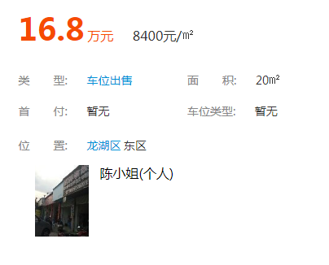
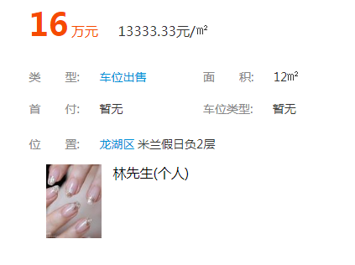
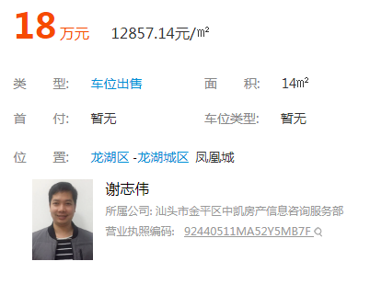

地区 | 龙湖区 | 金平区 | 濠江区 | 澄海区 | 潮南区 | 潮阳区
宗数 | 2 | 1 | 2 | 3 | 2 | 1
成交金额 | 118186 | 54140 | 33200 | 38990 | 118523 | 110500

